Analisis Baterai
Analisis Kebutuhan Daya Perangkat
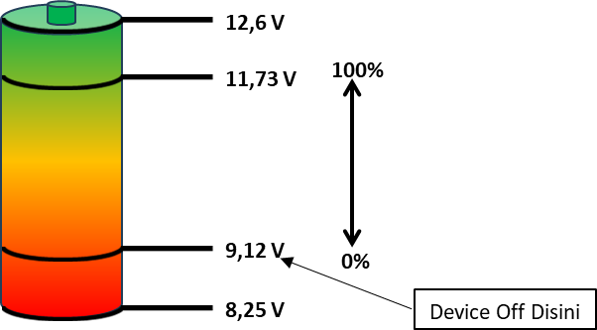
Keadaan | Tegangan Supply | Arus Konsumsi |  | Daya Konsumsi
 |  | Real | Kalkulasi
Kecerahan 100% | 12 V | 0,21 A |  | 2,47 W
 | 8 V | 0,30 A |  | 2,47 W
Kecerahan 20% | 12 V | 0,14 A |  | 1,69 W
 | 8 V | 0,2 A |  | 1,69 W

Level Baterai
 |  |  |  |  | Perhitungan Kebutuhan Daya
Keadaan Baterai | Tegangan Baterai | Selisih Tegangan | Persentase Nyata | Persentase Tertampil | Komponen |  | Jumlah Komponen | Arus Konsumsi Maksimal (mA) | Arus Konsumsi (mA) | Total Arus Konsumsi
Maksimal | 12,6 V | 0,87 V | 60% - 100% | 100% | ATMEGA328P |  | 1 | 14

Penuh | 11,73 V
 |  | 2,61 V | 20% - 60% | 0 % - 100%
Rendah | 9,12 V
 |  | 0,87 V | 0% - 20% | 0%
Kosong | 8,25 V |  |  |  | HTU21D |  | 6 | 0.5
 |  |  |  |  | PCA9548A | Resistor pull up SCL | 1
 |  |  |  |  |  | Resistor pull up SDA | 1

 |  |  |  |  | Nextion |  | 1 | 250
 |  |  |  |  | Switch Lamp |  | 1
 |  |  |  |  | Step Down |  | 1 | 10
 |  |  |  |  | 74VHCT | IC | 1 | 0.04
 |  |  |  |  |  | Channel | 4 | 0.735
 |  |  |  |  | SD Card |  | 1
 |  |  |  |  | ADS1115 |  | 1 | 0.15
 |  |  |  |  | Tambahan 1 |  | 0
 |  |  |  |  | Tambahan 2 |  | 0
 |  |  |  |  | Tambahan 3 |  | 0
 |  |  |  |  | Tambahan 4 |  | 0

Hasil Uji
PENGOSONGAN BATERAI

Metode berbeda karena Baterai 1 tidak bisa diuji menggunakan power analyzer RIGOL DL3021
Nama Sampel | Baterai 1
Metode | Aplikasi langsung ke perangkat
Tanggal Pengujian | Keadaan | Jumlah Baterai | Arus Konsumsi | Waktu Mulai | Waktu Selesai | Tegangan Mula | Tegangan Akhir | Durasi
2024-12-11 | Kecerahan Penuh | 3 | 300 mA | 15:15:59 | 17:47:21 | 12.2 | 6,2 V | 2:31:22
2024-12-12 | Kecerahan Rendah | 3 | 200 mA |  |  |  | 6,2 V

8,25 V
12,6 V
11,73 V
9,12 V
100%
0%
Device Off Disini
Nama Sampel | Baterai 2
Metode | Menggunakan power analyzer RIGOL DL3021
Tanggal Pengujian | Keadaan | Jumlah Baterai | Arus Konsumsi | Waktu Mulai | Waktu Selesai | Tegangan Mula | Tegangan Akhir | Kapasitas | Wh | Durasi
2024-12-11 | Kecerahan Penuh | 3 | 300 mA | 15:09:22 | 15:30:01 | 11,407 V | 9,12 V | 103 mAh | 1,080wh | 0:20:39
2024-12-11 | Kecerahan Rendah | 3 | 200 mA | 16:21:00 | 16:59:52 | 11,407 V | 9,12 V | 129 mAh | 1,383wh | 0:38:52

Nama Sampel | Baterai 2
Metode | Aplikasi langsung ke perangkat
Tanggal Pengujian | Keadaan | Jumlah Baterai | Arus Konsumsi | Waktu Mulai | Waktu Selesai | Tegangan Mula | Tegangan Akhir | Durasi
2024-12-12 | Kecerahan Penuh | 3 | 300 mA | 13:00:47 | 13:38:07 | 11,6 V | 9,3 V | 0:37:20
2024-12-13 | Kecerahan Rendah | 3 | 200 mA | 8:18:00 |  | 11,6 V

PENGISIAN BATERAI

Metode berbeda karena Baterai 2 tidak bisa diisi menggunakan power supply RIGOL DP711
Nama Sampel | Baterai 1
Metode | Menggunakan Adapter 12V/2A
Tanggal Pengujian | Jumlah Baterai | Waktu Mulai | Waktu Selesai | Tegangan Mula | Tegangan Akhir | Arus Mula | Arus Akhir | Durasi
2024-12-11 | 3 | 9:37:32 |  | 6.47 |  | - | -

Nama Sampel | Baterai 2
Metode | Menggunakan power supply RIGOL DP711 diset ke 12V/2A
Tanggal Pengujian | Jumlah Baterai | Waktu Mulai | Waktu Selesai | Tegangan Mula | Tegangan Akhir | Arus Mula | Arus Akhir | Durasi
2024-12-11 | 3 | 9:29:02 | 9:52:02 | 9,51 V | 11,60 V | 1,96 A | 0,20 A | 0:23:00
2024-12-12 | 3 | 13:42:01 | 14:09:31 | 9,30 V | 11,80 V | 2,00 A | 0,20 A | 0:27:30

